Sheet1
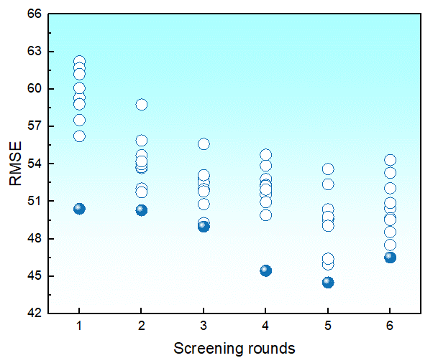
RMSE | 初始 | 第一次 | 第二次 | 第三次 | 第四次 | 第五次 | 第六次
1 | 58.657301475 | 59.317070473 | 53.676174909 | 52.591458121 | 52.792532924 | 52.370175444 | 54.315079184
2 |  | 56.229132726 | 52.038528539 | 49.275078898 | 45.453468786 | 50.377811818 | 50.45841374
3 |  | 62.222908329 | 53.754005831 | 53.038896903 | 52.322923933 | 49.524273848 | 49.65632448
4 |  | 60.076931853 | 51.732680977 | 48.980563033 | 52.241236342 | 53.593892843 | 49.525946984
5 |  | 58.815932734 | 53.98798698 | 52.506890525 | 51.574616146 | 45.964567836 | 47.526024952
6 |  | 61.694742478 | 54.704580326 | 55.605237019 | 50.943352696 | 49.60406229 | 46.510941876
7 |  | 58.794899624 | 55.884931113 | 51.989210698 | 53.880747046 | 49.770004702 | 53.299916642
8 |  | 61.205870235 | 54.212906172 | 51.80623403 | 49.903692204 | 44.504553897 | 50.883219184
9 |  | 50.406948661 | 58.76574778 | 53.106926285 | 51.955123758 | 49.051800884 | 48.555315065
10 |  | 57.523095288 | 50.291871687 | 50.780088174 | 54.746366919 | 46.414731409 | 52.063883048

数据量 | 273 | 246 | 225 | 202 | 182 | 164 | 148

